盒鬚圖
課程 | 學校A | 學校B | 學校C | 學校C | 盒鬚圖會將資料分散情形顯示為四分位數，並醒目提示平均值及異常值。方塊可能具備垂直延伸的線條，其稱為「鬚線」。這些線條表示上下四分位數以外的變異，而這些線條或鬚線以外的任何點會被視為異常值。
國文 | 80 | 80 | 75 | 90 | 盒鬚圖是統計分析中最常使用的圖表。例如，您可以使用盒鬚圖來比較醫療試驗結果或教師的考試分數。
英文 | 90 | 80 | 80 | 75
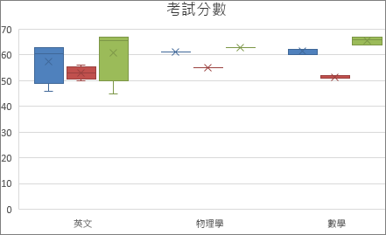
數學 | 75 | 90 | 80 | 80
社會 | 80 | 75 | 90 | 80
歷史 | 80 | 80 | 75 | 90
資訊 | 90 | 80 | 80 | 75
外語 | 75 | 90 | 80 | 80
國文 | 80 | 75 | 90 | 80
英文 | 80 | 80 | 75 | 90
數學 | 90 | 80 | 80 | 75
社會 | 75 | 90 | 80 | 80
歷史 | 80 | 75 | 90 | 80
資訊 | 80 | 80 | 75 | 90
外語 | 90 | 80 | 80 | 75
國文 | 75 | 90 | 80 | 80
英文 | 80 | 75 | 90 | 80
數學 | 80 | 80 | 75 | 90
社會 | 90 | 80 | 80 | 75
歷史 | 75 | 90 | 80 | 80
資訊 | 80 | 75 | 90 | 80
外語 | 80 | 80 | 75 | 90
國文 | 90 | 80 | 80 | 80
英文 | 75 | 90 | 80 | 90
數學 | 80 | 75 | 90 | 75

漏斗圖
建立漏斗圖
適用對象: Excel 2016 iPad 版 Excel iPhone 版 Excel 更多...

重要: 本文係由機器翻譯而成，請參閱免責聲明。本文的英文版本請見這裡，以供參考。

漏斗圖可顯示程序中多個階段的值。例如，您可以使用漏斗圖顯示準銷售案源中每個階段的銷售潛在客戶數。一般而言，該值會逐漸減少，讓橫條形成類似漏斗的形狀。
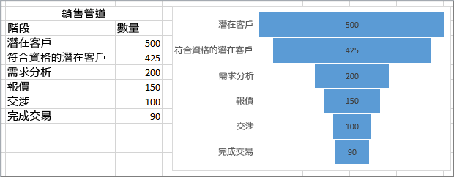

附註: 您必須有 Office 365 訂閱才能使用此功能。如果您是 Office 365 訂閱者，請確定您有最新版本的 Office。

